상품제안서
영국R. 글라스쿡 직사각 14조 세트 | 상품코드: S45545

 |  |  |  |  |  |  | 02-713-8555 | www.synergygift.co.kr
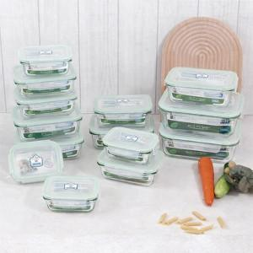

【상세/제작정보】

【인쇄/포장옵션】 | 스티커 / 포장지포장

【공급단가】 | 수량 | 10~ | 50~ | 100~ | 300~ | 1,000~
*VAT별도 | 단가 | 38,750원 | 37,820원 | 36,270원 | 35,340원 | 34,410원

【상품 URL】 | https://synergygift.co.kr:443/src/goods_detail.php?gdno=45545

